상품제안서
휴대용 보틀티슈 60매 | 상품코드: S38595

 |  |  |  |  |  |  | 02-713-8555 | www.synergygift.co.kr
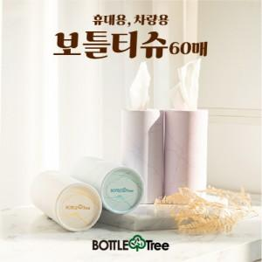

【상세/제작정보】 | <p><span style="font-size: 14pt;">※ 스티커제작 별도문의</span><span style="font-size: 14pt;">​</span></p>

【인쇄/포장옵션】 | 실크 / 포장불가능

【공급단가】 | 수량 | 200~ | 1,000~ | 5,000~ | 10,000~ | 30,000~
*VAT별도 | 단가 | 970원 | 920원 | 870원 | 850원 | 840원

【상품 URL】 | https://www.synergygift.co.kr:443/src/goods_detail.php?gdno=38595

